CellCode
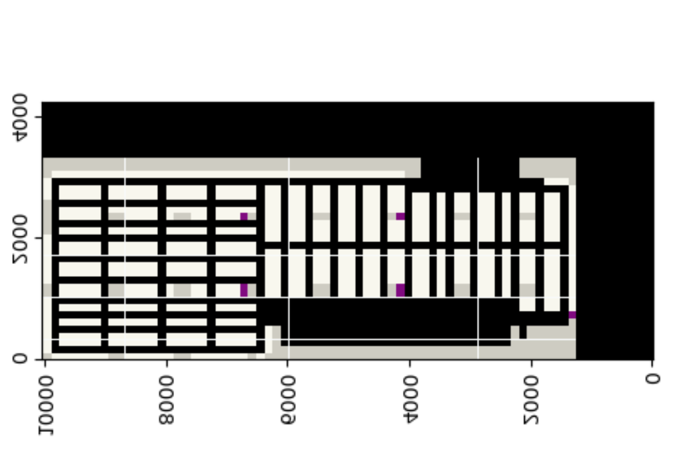
 |  |  |  |  |  |  |  |  |  |  |  |  |  |  |  |  |  |  |  |  |  |  |  |  |  |  |  |  |  |  |  |  |  |  |  |  |  |  |  |  |  |  |  |  |  |  |  |  |  |  |  |  |  |  |  |  |  |  |  |  |  |  |  |  |  |  | 代号
 |  |  |  |  |  |  |  |  |  |  |  |  |  |  |  |  |  |  |  |  |  |  |  |  |  |  |  |  |  |  |  |  |  |  |  |  |  |  |  |  |  |  |  |  |  | 12301140 | 12351140 | 12401140 | 12451140 | 12501140 | 12551140 | 12601140 | 12651140 | 12701140 | 12751140 | 12801140 | 12851140 |  |  |  |  |  |  |  | 28 | color | 25 | QUEUE_CELL | [51,102,255] | 紫色
 |  |  |  |  |  |  |  |  |  |  |  |  |  |  |  |  |  |  |  |  |  |  |  |  |  |  |  |  |  |  |  |  |  |  |  |  |  |  |  |  |  |  |  |  |  | 12301135 | 12351135 | 12401135 | 12451135 | 12501135 | 12551135 | 12601135 | 12651135 | 12701135 | 12751135 | 12801135 | 12851135 |  |  |  |  |  |  |  | 27 |  | 26 | STATION_CELL | [255,0,255] | 粉色
 | 10051130 | 10101130 | 10151130 | 10201130 | 10251130 | 10301130 | 10351130 | 10401130 | 10451130 | 10501130 | 10551130 | 10601130 | 10651130 | 10701130 | 10751130 | 10801130 | 10851130 | 10901130 | 10951130 | 11001130 | 11051130 | 11101130 | 11151130 | 11201130 | 11251130 | 11301130 | 11351130 | 11401130 | 11451130 | 11501130 | 11551130 | 11601130 | 11651130 | 11701130 | 11751130 | 11801130 | 11851130 | 11901130 | 11951130 | 12001130 | 12051130 | 12101130 | 12151130 |  |  | 12301130 | 12351130 | 12401130 | 12451130 | 12501130 | 12551130 | 12601130 | 12651130 | 12701130 | 12751130 | 12801130 | 12851130 |  |  |  |  |  |  |  | 26 |  | 27 | TURN_CELL | [255,204,0] | 浅橙色
10001125 | 10051125 | 10101125 | 10151125 | 10201125 | 10251125 | 10301125 | 10351125 | 10401125 | 10451125 | 10501125 | 10551125 | 10601125 | 10651125 | 10701125 | 10751125 | 10801125 | 10851125 | 10901125 | 10951125 | 11001125 | 11051125 | 11101125 | 11151125 | 11201125 | 11251125 | 11301125 | 11351125 | 11401125 | 11451125 | 11501125 | 11551125 | 11601125 | 11651125 | 11701125 | 11751125 | 11801125 | 11851125 | 11901125 | 11951125 | 12001125 | 12051125 | 12101125 | 12151125 | 12201125 | 12251125 | 12301125 | 12351125 | 12401125 | 12451125 | 12501125 | 12551125 | 12601125 | 12651125 | 12701125 | 12751125 | 12801125 | 12851125 | 12901125 | 12951125 | 13001125 | 13051125 | 13101125 | 13151125 |  | 25 |  | 4 | S2N_PATH_CELL | [255,255,153] | 黄色
10001120 | 10051120 | 10101120 | 10151120 | 10201120 | 10251120 | 10301120 | 10351120 | 10401120 | 10451120 | 10501120 | 10551120 | 10601120 | 10651120 | 10701120 | 10751120 | 10801120 | 10851120 | 10901120 | 10951120 | 11001120 | 11051120 | 11101120 | 11151120 | 11201120 | 11251120 | 11301120 | 11351120 | 11401120 | 11451120 | 11501120 | 11551120 | 11601120 | 11651120 | 11701120 | 11751120 | 11801120 | 11851120 | 11901120 | 11951120 | 12001120 | 12051120 | 12101120 | 12151120 | 12201120 | 12251120 | 12301120 | 12351120 | 12401120 | 12451120 | 12501120 | 12551120 | 12601120 | 12651120 | 12701120 | 12751120 | 12801120 | 12851120 | 12901120 | 12951120 | 13001120 | 13051120 | 13101120 | 13151120 | 13201120 | 24 |  | 1 | SHELF_CELL | [204,255,204] | 绿色
10001115 | 10051115 | 10101115 | 10151115 | 10201115 | 10251115 | 10301115 | 10351115 | 10401115 | 10451115 | 10501115 | 10551115 | 10601115 | 10651115 | 10701115 | 10751115 | 10801115 | 10851115 | 10901115 | 10951115 | 11001115 | 11051115 | 11101115 | 11151115 | 11201115 | 11251115 | 11301115 | 11351115 | 11401115 | 11451115 | 11501115 | 11551115 | 11601115 | 11651115 | 11701115 | 11751115 | 11801115 | 11851115 | 11901115 | 11951115 | 12001115 | 12051115 | 12101115 | 12151115 | 12201115 | 12251115 | 12301115 | 12351115 | 12401115 | 12451115 | 12501115 | 12551115 | 12601115 | 12651115 | 12701115 | 12751115 | 12801115 | 12851115 | 12901115 | 12951115 | 13001115 | 13051115 | 13101115 | 13151115 | 13201115 | 23 |  | 22 | BLOCKED_CELL | [192,192,192] | 浅灰色
 | 10051110 | 10101110 | 10151110 | 10201110 | 10251110 | 10301110 | 10351110 | 10401110 | 10451110 | 10501110 | 10551110 | 10601110 | 10651110 | 10701110 | 10751110 | 10801110 | 10851110 | 10901110 | 10951110 | 11001110 | 11051110 | 11101110 | 11151110 | 11201110 | 11251110 | 11301110 | 11351110 | 11401110 | 11451110 | 11501110 | 11551110 | 11601110 | 11651110 | 11701110 | 11751110 | 11801110 | 11851110 | 11901110 | 11951110 | 12001110 | 12051110 | 12101110 | 12151110 | 12201110 | 12251110 | 12301110 | 12351110 | 12401110 | 12451110 | 12501110 | 12551110 | 12601110 | 12651110 | 12701110 | 12751110 | 12801110 | 12851110 | 12901110 | 12951110 | 13001110 | 13051110 | 13101110 | 13151110 | 13201110 | 22 |  | 0 | NULL_CELL | [51,204,204] | 深绿色
 | 10051105 | 10101105 | 10151105 | 10201105 | 10251105 | 10301105 | 10351105 | 10401105 | 10451105 | 10501105 | 10551105 | 10601105 | 10651105 | 10701105 | 10751105 | 10801105 | 10851105 | 10901105 | 10951105 | 11001105 | 11051105 | 11101105 | 11151105 | 11201105 | 11251105 | 11301105 | 11351105 | 11401105 | 11451105 | 11501105 | 11551105 | 11601105 | 11651105 | 11701105 | 11751105 | 11801105 | 11851105 | 11901105 | 11951105 | 12001105 | 12051105 | 12101105 | 12151105 | 12201105 | 12251105 | 12301105 | 12351105 | 12401105 | 12451105 | 12501105 | 12551105 | 12601105 | 12651105 | 12701105 | 12751105 | 12801105 | 12851105 | 12901105 | 12951105 | 13001105 | 13051105 | 13101105 | 13151105 | 13201105 | 21 |  | 20 | CHARGER_CELL | [255,102,0] | 深橙色
 | 10051100 | 10101100 | 10151100 | 10201100 | 10251100 | 10301100 | 10351100 | 10401100 | 10451100 | 10501100 | 10551100 | 10601100 | 10651100 | 10701100 | 10751100 | 10801100 | 10851100 | 10901100 | 10951100 | 11001100 | 11051100 | 11101100 | 11151100 | 11201100 | 11251100 | 11301100 | 11351100 | 11401100 | 11451100 | 11501100 | 11551100 | 11601100 | 11651100 | 11701100 | 11751100 | 11801100 | 11851100 | 11901100 | 11951100 | 12001100 | 12051100 | 12101100 | 12151100 | 12201100 | 12251100 | 12301100 | 12351100 | 12401100 | 12451100 | 12501100 | 12551100 | 12601100 | 12651100 | 12701100 | 12751100 | 12801100 | 12851100 | 12901100 | 12951100 | 13001100 | 13051100 | 13101100 | 13151100 | 13201100 | 20 |  | 21 | CHARGER_PI_CELL | [255,0,0] | 红色
 | 10051095 | 10101095 | 10151095 | 10201095 | 10251095 | 10301095 | 10351095 | 10401095 | 10451095 | 10501095 | 10551095 | 10601095 | 10651095 | 10701095 | 10751095 | 10801095 | 10851095 | 10901095 | 10951095 | 11001095 | 11051095 | 11101095 | 11151095 | 11201095 | 11251095 | 11301095 | 11351095 | 11401095 | 11451095 | 11501095 | 11551095 | 11601095 | 11651095 | 11701095 | 11751095 | 11801095 | 11851095 | 11901095 | 11951095 | 12001095 | 12051095 | 12101095 | 12151095 | 12201095 | 12251095 | 12301095 | 12351095 | 12401095 | 12451095 | 12501095 | 12551095 | 12601095 | 12651095 | 12701095 | 12751095 | 12801095 | 12851095 | 12901095 | 12951095 | 13001095 | 13051095 | 13101095 | 13151095 | 13201095 | 19
 | 10051090 | 10101090 | 10151090 | 10201090 | 10251090 | 10301090 | 10351090 | 10401090 | 10451090 | 10501090 | 10551090 | 10601090 | 10651090 | 10701090 | 10751090 | 10801090 | 10851090 | 10901090 | 10951090 | 11001090 | 11051090 | 11101090 | 11151090 | 11201090 | 11251090 | 11301090 | 11351090 | 11401090 | 11451090 | 11501090 | 11551090 | 11601090 | 11651090 | 11701090 | 11751090 | 11801090 | 11851090 | 11901090 | 11951090 | 12001090 | 12051090 | 12101090 | 12151090 | 12201090 | 12251090 | 12301090 | 12351090 | 12401090 | 12451090 | 12501090 | 12551090 | 12601090 | 12651090 | 12701090 | 12751090 | 12801090 | 12851090 | 12901090 | 12951090 | 13001090 | 13051090 | 13101090 | 13151090 | 13201090 | 18
10001085 | 10051085 | 10101085 | 10151085 | 10201085 | 10251085 | 10301085 | 10351085 | 10401085 | 10451085 | 10501085 | 10551085 | 10601085 | 10651085 | 10701085 | 10751085 | 10801085 | 10851085 | 10901085 | 10951085 | 11001085 | 11051085 | 11101085 | 11151085 | 11201085 | 11251085 | 11301085 | 11351085 | 11401085 | 11451085 | 11501085 | 11551085 | 11601085 | 11651085 | 11701085 | 11751085 | 11801085 | 11851085 | 11901085 | 11951085 | 12001085 | 12051085 | 12101085 | 12151085 | 12201085 | 12251085 | 12301085 | 12351085 | 12401085 | 12451085 | 12501085 | 12551085 | 12601085 | 12651085 | 12701085 | 12751085 | 12801085 | 12851085 | 12901085 | 12951085 | 13001085 | 13051085 | 13101085 | 13151085 | 13201085 | 17
10001080 | 10051080 | 10101080 | 10151080 | 10201080 | 10251080 | 10301080 | 10351080 | 10401080 | 10451080 | 10501080 | 10551080 | 10601080 | 10651080 | 10701080 | 10751080 | 10801080 | 10851080 | 10901080 | 10951080 | 11001080 | 11051080 | 11101080 | 11151080 | 11201080 | 11251080 | 11301080 | 11351080 | 11401080 | 11451080 | 11501080 | 11551080 | 11601080 | 11651080 | 11701080 | 11751080 | 11801080 | 11851080 | 11901080 | 11951080 | 12001080 | 12051080 | 12101080 | 12151080 | 12201080 | 12251080 | 12301080 | 12351080 | 12401080 | 12451080 | 12501080 | 12551080 | 12601080 | 12651080 | 12701080 | 12751080 | 12801080 | 12851080 | 12901080 | 12951080 | 13001080 | 13051080 | 13101080 | 13151080 | 13201080 | 16
10001075 | 10051075 | 10101075 | 10151075 | 10201075 | 10251075 | 10301075 | 10351075 | 10401075 | 10451075 | 10501075 | 10551075 | 10601075 | 10651075 | 10701075 | 10751075 | 10801075 | 10851075 | 10901075 | 10951075 | 11001075 | 11051075 | 11101075 | 11151075 | 11201075 | 11251075 | 11301075 | 11351075 | 11401075 | 11451075 | 11501075 | 11551075 | 11601075 | 11651075 | 11701075 | 11751075 | 11801075 | 11851075 | 11901075 | 11951075 | 12001075 | 12051075 | 12101075 | 12151075 | 12201075 | 12251075 | 12301075 | 12351075 | 12401075 | 12451075 | 12501075 | 12551075 | 12601075 | 12651075 | 12701075 | 12751075 | 12801075 | 12851075 | 12901075 | 12951075 | 13001075 | 13051075 | 13101075 | 13151075 | 13201075 | 15
10001070 | 10051070 | 10101070 | 10151070 | 10201070 | 10251070 | 10301070 | 10351070 | 10401070 | 10451070 | 10501070 | 10551070 | 10601070 | 10651070 | 10701070 | 10751070 | 10801070 | 10851070 | 10901070 | 10951070 | 11001070 | 11051070 | 11101070 | 11151070 | 11201070 | 11251070 | 11301070 | 11351070 | 11401070 | 11451070 | 11501070 | 11551070 | 11601070 | 11651070 | 11701070 | 11751070 | 11801070 | 11851070 | 11901070 | 11951070 | 12001070 | 12051070 | 12101070 | 12151070 | 12201070 | 12251070 | 12301070 | 12351070 | 12401070 | 12451070 | 12501070 | 12551070 | 12601070 | 12651070 | 12701070 | 12751070 | 12801070 | 12851070 | 12901070 | 12951070 | 13001070 | 13051070 | 13101070 | 13151070 | 13201070 | 14
10001065 | 10051065 | 10101065 | 10151065 | 10201065 | 10251065 | 10301065 | 10351065 | 10401065 | 10451065 | 10501065 | 10551065 | 10601065 | 10651065 | 10701065 | 10751065 | 10801065 | 10851065 | 10901065 | 10951065 | 11001065 | 11051065 | 11101065 | 11151065 | 11201065 | 11251065 | 11301065 | 11351065 | 11401065 | 11451065 | 11501065 | 11551065 | 11601065 | 11651065 | 11701065 | 11751065 | 11801065 | 11851065 | 11901065 | 11951065 | 12001065 | 12051065 | 12101065 | 12151065 | 12201065 | 12251065 | 12301065 | 12351065 | 12401065 | 12451065 | 12501065 | 12551065 | 12601065 | 12651065 | 12701065 | 12751065 | 12801065 | 12851065 | 12901065 | 12951065 | 13001065 | 13051065 | 13101065 | 13151065 | 13201065 | 13
10001060 | 10051060 | 10101060 | 10151060 | 10201060 | 10251060 | 10301060 | 10351060 | 10401060 | 10451060 | 10501060 | 10551060 | 10601060 | 10651060 | 10701060 | 10751060 | 10801060 | 10851060 | 10901060 | 10951060 | 11001060 | 11051060 | 11101060 | 11151060 | 11201060 | 11251060 | 11301060 | 11351060 | 11401060 | 11451060 | 11501060 | 11551060 | 11601060 | 11651060 | 11701060 | 11751060 | 11801060 | 11851060 | 11901060 | 11951060 | 12001060 | 12051060 | 12101060 | 12151060 | 12201060 | 12251060 | 12301060 | 12351060 | 12401060 | 12451060 | 12501060 | 12551060 | 12601060 | 12651060 | 12701060 | 12751060 | 12801060 | 12851060 | 12901060 | 12951060 | 13001060 | 13051060 | 13101060 | 13151060 | 13201060 | 12
10001055 | 10051055 | 10101055 | 10151055 | 10201055 | 10251055 | 10301055 | 10351055 | 10401055 | 10451055 | 10501055 | 10551055 | 10601055 | 10651055 | 10701055 | 10751055 | 10801055 | 10851055 | 10901055 | 10951055 | 11001055 | 11051055 | 11101055 | 11151055 | 11201055 | 11251055 | 11301055 | 11351055 | 11401055 | 11451055 | 11501055 | 11551055 | 11601055 | 11651055 | 11701055 | 11751055 | 11801055 | 11851055 | 11901055 | 11951055 | 12001055 | 12051055 | 12101055 | 12151055 | 12201055 | 12251055 | 12301055 | 12351055 | 12401055 | 12451055 | 12501055 | 12551055 | 12601055 | 12651055 | 12701055 | 12751055 | 12801055 | 12851055 | 12901055 | 12951055 | 13001055 | 13051055 | 13101055 | 13151055 | 13201055 | 11
 | 10051050 | 10101050 | 10151050 | 10201050 | 10251050 | 10301050 | 10351050 | 10401050 | 10451050 | 10501050 | 10551050 | 10601050 | 10651050 | 10701050 | 10751050 | 10801050 | 10851050 | 10901050 | 10951050 | 11001050 | 11051050 | 11101050 | 11151050 | 11201050 | 11251050 | 11301050 | 11351050 | 11401050 | 11451050 | 11501050 | 11551050 | 11601050 | 11651050 | 11701050 | 11751050 | 11801050 | 11851050 | 11901050 | 11951050 | 12001050 | 12051050 | 12101050 | 12151050 | 12201050 | 12251050 | 12301050 | 12351050 | 12401050 | 12451050 | 12501050 | 12551050 | 12601050 | 12651050 | 12701050 | 12751050 | 12801050 | 12851050 | 12901050 | 12951050 | 13001050 | 13051050 | 13101050 | 13151050 | 13201050 | 10
 | 10051045 | 10101045 | 10151045 | 10201045 | 10251045 | 10301045 | 10351045 | 10401045 | 10451045 | 10501045 | 10551045 | 10601045 | 10651045 | 10701045 | 10751045 | 10801045 | 10851045 | 10901045 | 10951045 | 11001045 | 11051045 | 11101045 | 11151045 | 11201045 | 11251045 | 11301045 | 11351045 | 11401045 | 11451045 | 11501045 | 11551045 | 11601045 | 11651045 | 11701045 | 11751045 | 11801045 | 11851045 | 11901045 | 11951045 | 12001045 | 12051045 | 12101045 | 12151045 | 12201045 | 12251045 | 12301045 | 12351045 | 12401045 | 12451045 | 12501045 | 12551045 | 12601045 | 12651045 | 12701045 | 12751045 | 12801045 | 12851045 | 12901045 | 12951045 | 13001045 | 13051045 | 13101045 | 13151045 | 13201045 | 9
...

